油厂监测
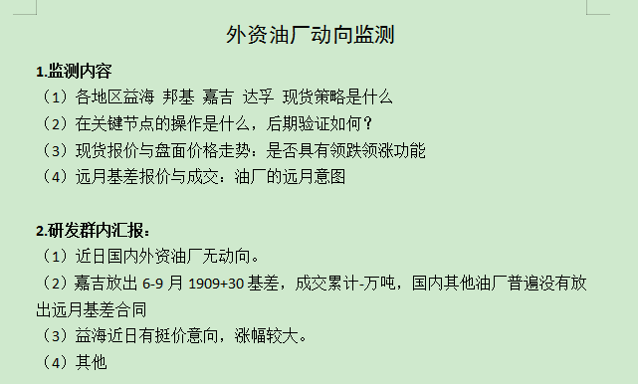
内外资油厂监测
星期 | 日期 | 主力价 | 成交量 |  |  | 市场情绪监测 | 油厂策略与成交 |  | 外 资 |  |  |  | 内 资
 |  |  | 总 | 现货 | 基差 |  | 现货 | 基差 | 益海 | 邦基 | 嘉吉 | 达孚 | 中粮 （并购中纺） | 中储粮 | 九三 | 渤海 | 凌云海 | 香驰 | 广西港青
 | 2018-12-28 | 2625 | 6.13 | 6.03 | 0.1 | 价格偏弱，市场采购情绪不高 |  |  |  |  | 南通01+210成交5千 |  |  |  |  | 青岛2820/30成交6千
 | 2019-01-02 | 2646 | 31.46 | 31.46 | 0 | 连粕偏强刺激下游补货好转（贸易商） |  |  | 挺价，比其他品牌高100左右 | 天津现货05+200成交1.5万； 泰兴振华05+180成交1.5万 | 基差低20现货放量成交 广东05+160成交3万； 南通05+180成交1.5万； | 天津2820成交1万；（基差180，低20） |  | 唐山现货2830成交1万 （基差低10）
 | 2019-01-03 | 2661 | 18.16 | 18.16 | 0 | 连粕徘徊，采购谨慎 |  |  | 连云港现货2960成交5千（基差300） |  | 广东05+160成交1.8万； 南通现货05+180成交5千； |  | 跟随嘉吉降基差 （东莞05+160成交1.5万，黄海05+250成交8千） |  |  | 青岛现货2860成交1.3万 （基差200）；
 | 2019-01-04 | 2698 | 24.99 | 24.59 | 0.4 | 连粕偏强刺激下游采购情绪上涨 |  |  |  |  |  | 天津2860成交7千（基差160） | 东莞05+150成交2万， 天津中粮2850成交8千； 大连日清现货2900成交1万； |  | 防城港2850成交1.5万（基差150） | 青岛2880成交9千（基差180） | 日照2840成交9千（基差140）
 | 2019-01-07 | 2697 | 21.86 | 21.86 | 0 | 周末放空者回补，春节备货 |  |  |  | 天邦现货05+180成交2万； 泰兴振华现货05+170成交1万 | 沧州05+160成交1.5万， 南通05+170现货成交1.8万 | 天津2870成交1.6万（基差170） |  | 盘锦05+190/200成1.3万 | 长春05+290成交1万 | 青岛2880成交1万 （基差180）
 | 2019-01-08 | 2677 | 14.48 | 14.48 | 0 | 连粕偏弱+前几日补货+中美谈判，市场才采购情绪降低 |  |  | 张家港东海2910成1万 |  | 广东现货05+150成交2.5万 |  |  | 镇江05+160成2.8万 | 防城港现货2860成交9千
 | 2019-01-09 | 2674 | 13.21 | 12.91 | 0.3 | 连粕偏弱+前几日补货+中美谈判，市场采购情绪降低 |  |  |  |  | 东莞嘉吉现货05+150成交1.5万 |  | 东莞现货05+150成交1万 |  | 广州就是现货05+150成交1万，长春九三05+300成交1万
 | 2019-01-10 | 2670 | 12.52 | 12.52 | 0 | 连粕偏弱+前几日补货，市场采购情绪降低 |  |  |  | 天邦05+180成交4.5万； 振华05+150成交2.5万
 | 2019-01-11 | 2628 | 10.71 | 10.41 | 0.3 | 采购情绪不高 |  |  |  |  |  |  |  | 镇江05+150成1.3万 |  | 青岛2810成交1.6万
 | 2019-01-14 | 2566 | 9.52 | 8.76 | 0.76 | 连粕开盘暴跌，市场偏观望，采购情绪不高 | 内资、民营现货少量成交 | 达孚开卖远月基差； | 岳阳，2900成交5千 |  | 广东现货05+150成交1.2万 | 天津6-9,09+50成交5千 |  |  | 天津2740成交5千 | 青岛2760成交8千
 | 2019-01-15 | 2577 | 21.17 | 17.67 | 3.5 | 连粕小幅反弹，春节备货刺激采购情绪好转 | 内资油厂加速出货（现货基差成交为主） |  |  |  |  |  | 东莞现货05+150成交1.1万； 天津现货05+170成交1万； | 唐山现货05+170成交1万； 镇江现货05+170成交2.1万 |  | 青岛2750成交1.5万 |  | 龙口2740,成交1.2万
 | 2019-01-16 | 2535 | 11.7 | 6.3 | 5.4 | 盘面偏弱，备货接近尾声，成交一般 |  | 外资油厂（嘉吉、益海）卖近远月基差； 中储粮跟卖6-9月基差； | 防城港3-5,05+80成交1万； | 近月基差降低报价，2-3月05+150，4-5月05+100； 远月基差挺价,6-9月09+50 | 南通6-9,09+30成交1.2万； 广东4-9,09+30成交2万， |  |  | 镇江：1-2报05+180,6-9报09+70 | 天津2700成交6千； 防城港2730成交1.5万
 | 2019-01-17 | 2538 | 17.36 | 9.26 | 8.1 | 盘面偏稳，成交好转 |  | 外资加速卖远月基差； 内资远月少有报价 | 防城港3-5,05+60成交1.5 | 振华，05+140成交2万 | 广东4-9，09+30成交1万， 南通4-9,05+30成交3万 |  |  |  |  | 青岛2730成交1.5万
 | 2019-01-18 | 2560 | 14.35 | 14.05 | 0.3 | 备货基本完成，成交转淡 | 以内资和民营的现货成交为主 |  |  | 振华05+140成交1.2万 |  |  |  | 盘锦1月05+180成交2.7万， |  | 青岛2730成交1.1万 |  | 龙口2720/30成交0.8，
一 | 2019-01-21 | 2585 | 25.811 | 24.211 | 1.6 | 盘面偏强，成交放量 山东＞华东＞东北 | 内资出现货为主，现货基差调降； 内资＞民营＞外资 现货成交量万吨以上： 益海4.15万 中粮3.22万 九三2.4万 渤海2.3万 中储粮1.8万 邦基/香驰各1.5万 阳光1万 | 外资（达孚）卖现货及远月基差 |  |  |  | 东莞现货05+150、6-9月09+50共成交1.1万 |  | 镇江现货05+130成交1万 | 大连2770成交1.4万，长春现货05+260成交1万 | 青岛2750/60成交1.5万 |  | 龙口2740/50成交1.4万
二 | 2019-01-22 | 2580 | 9.17 | 8.58 | 0.59 | 盘面震荡，成交转淡 广东＞东北＞华北 | 内资出现货为主，挺价； 内资＞民营＞外资 现货成交万吨以上： 中储粮1.5万， 渤海1.1万 中粮1万 | 外资（嘉吉）卖现货及近远月低基差； |  |  | 广东现货05+150,3-9月09+30共成交7900 |  |  | 盘锦现货05+180成交1.2万 | 天津现货05+160成交7千 | 湛江2740成交5500
三 | 2019-01-23 | 2585 | 13.05 | 11.55 | 1.5 | 连盘窄幅震荡，成交一般 华东＞广西＞山东 | 内资出现货为主， 成交量万吨以上： 九三1.8万 渤海1.55万 中粮1.47万 益海1.4万 | 外资（益海）卖现货和近远月基差。 益海降低3-5基差 | 防城港现货2840、3-5月05+90总成9千 |  |  |  | 东莞现货05+150成交9.5千 | 镇江现货05+130成交9千 | 大连2790成交1万 防城港2740成交8千 | 青岛2740成交8千 |  | 龙口2730/40成交8千
四 | 2019-01-24 | 2599 | 43.44 | 13.54 | 29.9 | 盘面偏强震荡，成交好转； 以3月基差成交为主 华北＞华东＞广东＞广西（现货） | 内资和民营油厂现货为主。 内资（5.99万）＞民营（5.54万）＞外资（1.16万） 现货成交万吨以上： 九三3.59万， 渤海2.05万， 中储粮/港青各1.2万。 | 外资油厂：达孚、嘉吉、邦基3月基差低价放量成交； 内资中储粮6-9月低基差大量成交。 达孚（11万）＞嘉吉（6.1万）＞中储粮（6万）＞邦基（4.2万） |  | 天邦3月05+60成交3万； 振华3月05+60成交1.2万； | 沧州3月05+50成交3万； 广东3月05+50成交3万； 南通3月05+80成交0.1万 | 天津3月05+50成交5万； 东莞3-5月05+50成交4万； 华东达孚3-5月05+60/70成交1.5万 日照3月05+50成交0.5万 |  | 镇江6-9月09+30成交6万； 新津（川）2月05+390成交0.6万 | 防城港2780成交3万 | 青岛2月05+130成交1.5万 | 日照3月05+50成交0.5万 |  | 广西2750成交1.2万
五 | 2019-01-25 | 2586 | 11.21 | 7.51 | 3.7 | 盘面震荡，成交转淡 广东＞广西＞华东 | 内资以现货销售为主 内资（4.25万）＞外资（2.32万）＞民营（1.46万） 九三3.31万 益海1.52万 中储粮0.8按 | 外资以销售近月低基差为主 嘉吉（1.5万）＞邦基（0.9万）＞益海（0.5万）＞达孚（0.3万） 2月：05+120 3-5月：05+60 | 张家港东海2780成交0.6万 | 振华3-5月05+60成交0.9万， | 广东2月05+120成交1.5万 |  |  |  | 防城港2760成交2万； 植之元现货05+170成交0.6万
一 | 2019-01-28 | 2582 | 25.15 | 9.5 | 15.65 | 盘面震荡，远月成交较好 华东＞山东＞广东 | 整体成交一般 民营＞外资＞内资 现货成交万吨以上： 中储粮1.8万， 香驰1.6万， 渤海1.5万， 益海1.03万 | 外资以3-5月销售为主，中储粮卖1-2-3月基差较多 益海（5.8万）＞中储粮（3.4万）＞邦基（2.7万）＞中粮（2万）＞嘉吉（0.9万）＞中纺（0.8万） 2月：05+120 3-5月：05+（50-70） | 张家港东海3-5月05+60成3.5万 | 振华现货05+140成0.5万，3月05+60成2万 |  |  |  | 镇江1-2月05+120成1.5万，3月05+50成0.5万，唐山2月05+110成交0.2万，3月05+60成1.2万
二 | 2019-01-29 | 2560 | 11.06 | 1.66 | 9.4 | 盘面偏弱，春节备货近尾声，现货成交惨淡。 远月成交相对较好 华北＞广东＞华东 | 整体成交惨淡 | 内资以2-3月销售为主，外资除邦基外稍有成交 中储粮（4.7万含6-9月2万）＞中粮（3.1万）＞京粮（1万）＞嘉吉（0.4万） 2月：05+120/110 3月：05+50 6-9月：09+30
三 | 2019-01-30 | 2552 | 4.51 | 2.13 | 2.38 | 盘面偏弱，春节备货近尾声，整体成交惨淡。 山东＞广东＞广西 | 整体成交惨淡 民营和外资少量成交 香驰0.6万 港青0.5万 益海0.41万 | 整体成交清淡，以2-3月为主，民营成交相对较多，外资仅达孚稍有成交 基差呈缩小态势 香驰（0.8万）＞中储粮（0.6万）＞达孚（0.5万）＞中粮（0.48万） 2月：05+120/110 3月：05+50 4-5月:05+40
四 | 2019-01-31 | 2589 | 3.88 | 2.14 | 1.74 | 连粕减仓上行，春节备货基本结束，市场成交惨淡。 华北＞华东＞广东 | 零星成交 以内资（中储粮、中粮）为主，外资仅益海成交700吨 | 整体成交清淡，以内资（中储粮）为主 中储粮（1.5万）＞中粮（0.14万）＞达孚（0.1万） 2月：05+120 3月：05+50
一 | 2019-02-11 | 2602 | 4.23 | 3.63 | 0.6 | 连粕增仓上行，现货价格与节前持平；现货少量成交 山东＞广西＞华东 | 少量成交，以内资（渤海系）成交为主 渤海（1.8万）＞中储粮（0.4万）＞益海（0.33万） | 仅烟台益海少量成交 :3月05+70成交0.6万吨 | 烟台，3月05+70 |  |  |  |  |  |  | 青岛2700成交1万 北海2730成交0.7万
二 | 2019-02-12 | 2616 | 15.82 | 6.12 | 9.7 | 连粕增仓上行，现货价格与节前持平；远月基差放量成交 广东＞山东＞广西 | 少量成交，以民营（渤海系+香驰）和内资（中粮+中储粮）油厂为主 渤海（1.25万）＞香驰（0.8万）＞中粮（0.54万） | 远月基差放量成交，以外资（益海+嘉吉）为主 益海（6.5万）＞嘉吉（2.3万）＞中储粮（0.6万） 节后3月基差部分上调，8-9月基差单独报价 3月：05+（70-90） 3-5月：05+50（广东嘉吉） 4-5月：05+（40-50） 6-7月：09+40 8月：09+80 9月：09+110
三 | 2019-02-13 | 2617 | 25.4 | 12.65 | 12.75 | 连粕减仓上行，现货价平稳，基差缩小；市场成交放量，现货与基差成交基本持平 华东（9.23）＞山东（5.67）＞广西（3.5）＞广东（3.26） | 外资（益海）和内资（中储粮+中粮）成交为主 益海4.37万＞中储粮2.8万＞中粮1.14万 张家港东海2750成交3.2万 | 以外资（益海+邦基）和民营（渤海）为主 渤海（5.5万）＞益海（4.35万）＞邦基（1万） 3-5月大量成交，05+60 天邦6-9月，09+40 外资大量卖出近远月基差 渤海系出货量显著
四 | 2019-02-14 | 2605 | 9.39 | 7.04 | 2.35 | 连粕偏弱徘徊，市场采购情绪转淡，成交以现货为主，3-5月基差少量成交； 广东（2.85）＞东北（2.5）＞广西（0.85） | 以内资（中储粮）低价成交为主，外资少量成交 中储粮（2.9万）＞益海（1.41万）＞中粮（1.04万） 盘锦中储05+120成交2万 | 民营（渤海）3-5月成交为主，外资（嘉吉+达孚）少量成交 渤海3/3-5,05+60/70 嘉吉3-5,05+50 达孚4-5,05+40 淡季基差仍是缩小态势
五 | 2019-02-15 | 2581 | 10.19 | 8.54 | 1.65 | 连粕偏弱徘徊，市场采购情绪转淡，成交以现货基差为主，3-5月基差少量成交； 广东（2.75）＞华东（2.15）＞东北1.7） | 以内资（中储粮）低价成交为主，外资少量成交 中储粮（2.9万）＞益海（1.41万）＞中粮（1.04万） 盘锦中储05+120成交2万 | 内资（九三）3-5月成交为主，外资（嘉吉+达孚）少量成交 铁岭九三3-5,05+130，成交1.3万
一 | 2019-02-18 | 2574 | 17.21 | 12.76 | 4.45 | 连粕徘徊，现货价格普遍下降10-30，成交较好 华北（6.12）＞广东（3.46）＞广西（1.8万） | 以内资（中粮、九三）和外资（益海、嘉吉、邦基）成交为主 中粮（2.59万）＞益海（1.73万）＞九三（1.2万）＞嘉吉（1.08万）＞邦基（1.05万） 现货基差普遍在70-100 | 以外资（邦基）和内资（中粮）3-5月 成交为主，仅华北有基差成交 邦基3月+3-5月，05+50成交2万 中粮2-5月，05+80/60/30/20，成交1.4万 中储粮2-5月05+70/60/20/20，成交0.6万 基差呈缩小态势 |  | 天邦3-5月05+50成交2万 |  |  | 天津2-5月成交1.4万，05+80/60/30/20

 |  |  |  |  |  |  |  |  | 外资成交量、价格（基差）、成交排名，内资成交量、价格（基差）、成交排名，内外资对比（量、价）

基差、油厂利润与成交量
基差、油厂利润与成交量
日期 | 现货基差 | 05基差 | 09基差 | 现点现卖利润 | 05利润 | 09利润 | 现货成交量 | M1905成交量 | M1909成交量
2019-01-02 | #VALUE! | 200 | 40 | 33 | 14 | -110 | 314600 | 0 | 0
2019-01-03 | #VALUE! | 200 | 40 | 24 | 5 | -129 | 181600 | 0 | 0
2019-01-04 | #VALUE! | 200 | 40 | 14 | 34 | -112 | 245900 | 0 | 4000
2019-01-07 | #VALUE! | 200 | 40 | 32 | 19 | -122 | 218600 | 0 | 0
2019-01-08 | #VALUE! | 160 | 40 | 54 | -13 | -140 | 144800 | 0 | 0
2019-01-09 | #VALUE! | 160 | 40 | 56 | 5 | -130 | 111300 | 3000 | 0
2019-01-10 | #VALUE! | 160 | 40 | 63 | 14 | -120 | 125200 | 0 | 0
2019-01-11 | #VALUE! | 160 | 40 | 116 | 33 | -99 | 104100 | 3000 | 0
2019-01-14 | #VALUE! | 180 | 40 | 107 | 26 | -121 | 87600 | 2600 | 5000
2019-01-15 | #VALUE! | 180 | 40 | 85 | 30 | -121 | 176700 | 35000 | 0
2019-01-16 | #VALUE! | 180 | 40 | 107 | 24 | -99 | 63000 | 22000 | 32000
2019-01-17 | #VALUE! | 180 | 40 | 150 | 111 | -81 | 92600 | 81000 | 0
2019-01-18 | #VALUE! | 180 | 40 | 122 | 86 | -97 | 151500 | 45000 | 0
2019-01-21 | #VALUE! | 180 | 50 | 113 | 73 | -64 | 242110 | 16000 | 0
2019-01-22 | #VALUE! | 180 | 50 | 145 | 73 | -65 | 85800 | 5900 | 0
2019-01-23 | #VALUE! | 180 | 50 | 158 | 97 | -48 | 115500 | 15000 | 0
2019-01-24 | #VALUE! | 180 | 50 | 156 | 98 | -48 | 116400 | 299000 | 0
2019-01-25 | #VALUE! | 60 | 30 | 182 | 12 | -56 | 75100 | 37000 | 0
2019-01-28 | #VALUE! | 60 | 30 | 175 | 13 | -52 | 95000 | 156500 | 0
2019-01-29 | #VALUE! | 60 | 30 | 208 | 3 | -64 | 16600 | 74000 | 20000

基差、油厂利润与成交量
 | 现货 | 现货成交量 | M1905成交量 | M1909成交量 | 现货基差 | 05基差 | 09基差 | 现点现卖利润 | 05利润 | 09利润
2019-01-02 |  | 314600 | 0 | 0 | 0 | 200 | 40 | 33 | 14 | -110
2019-01-03 |  | 181600 | 0 | 0 | 0 | 200 | 40 | 24 | 5 | -129
2019-01-04 |  | 245900 | 0 | 4000 | 0 | 200 | 40 | 14 | 34 | -112
2019-01-07 |  | 218600 | 0 | 0 | 0 | 200 | 40 | 32 | 19 | -122
2019-01-08 |  | 144800 | 0 | 0 | 0 | 160 | 40 | 54 | -13 | -140
2019-01-09 |  | 111300 | 3000 | 0 | 0 | 160 | 40 | 56 | 5 | -130
2019-01-10 |  | 125200 | 0 | 0 | 0 | 160 | 40 | 63 | 14 | -120
2019-01-11 |  | 104100 | 3000 | 0 | 0 | 160 | 40 | 116 | 33 | -99
2019-01-14 |  | 87600 | 2600 | 5000 | 0 | 180 | 40 | 107 | 26 | -121
2019-01-15 |  | 176700 | 35000 | 0 | 0 | 180 | 40 | 85 | 30 | -121
2019-01-16 |  | 63000 | 22000 | 32000 | 0 | 180 | 40 | 107 | 24 | -99
2019-01-17 |  | 92600 | 81000 | 0 | 0 | 180 | 40 | 150 | 111 | -81
2019-01-18 |  | 151500 | 45000 | 0 | 0 | 180 | 40 | 122 | 86 | -97
2019-01-21 |  | 242110 | 16000 | 0 | 0 | 180 | 50 | 113 | 73 | -64
2019-01-22 |  | 85800 | 5900 | 0 | 0 | 180 | 50 | 145 | 73 | -65
2019-01-23 |  | 115500 | 15000 | 0 | 0 | 180 | 50 | 158 | 97 | -48
2019-01-24 |  | 116400 | 299000 | 0 | 0 | 180 | 50 | 156 | 98 | -48
2019-01-25 |  | 75100 | 37000 | 0 | 0 | 60 | 30 | 182 | 12 | -56
2019-01-28 |  | 95000 | 156500 | 0 | 0 | 60 | 30 | 175 | 13 | -52
2019-01-29 |  | 16600 | 74000 | 20000 | 0 | 60 | 30 | 208 | 3 | -64

Sheet1
性质 | 求和项:成交量2-18
国企 | 55300
外资 | 41300
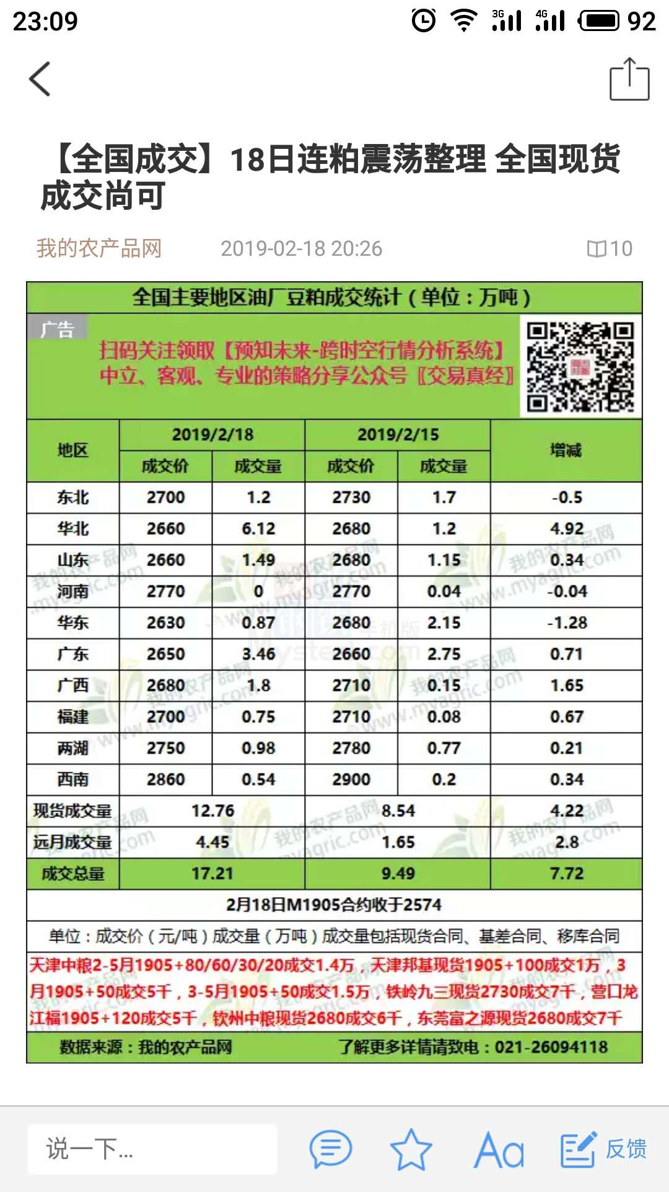
民营 | 19500
集体 | 5000
(空白)
合资
总计 | 121100

Sheet3
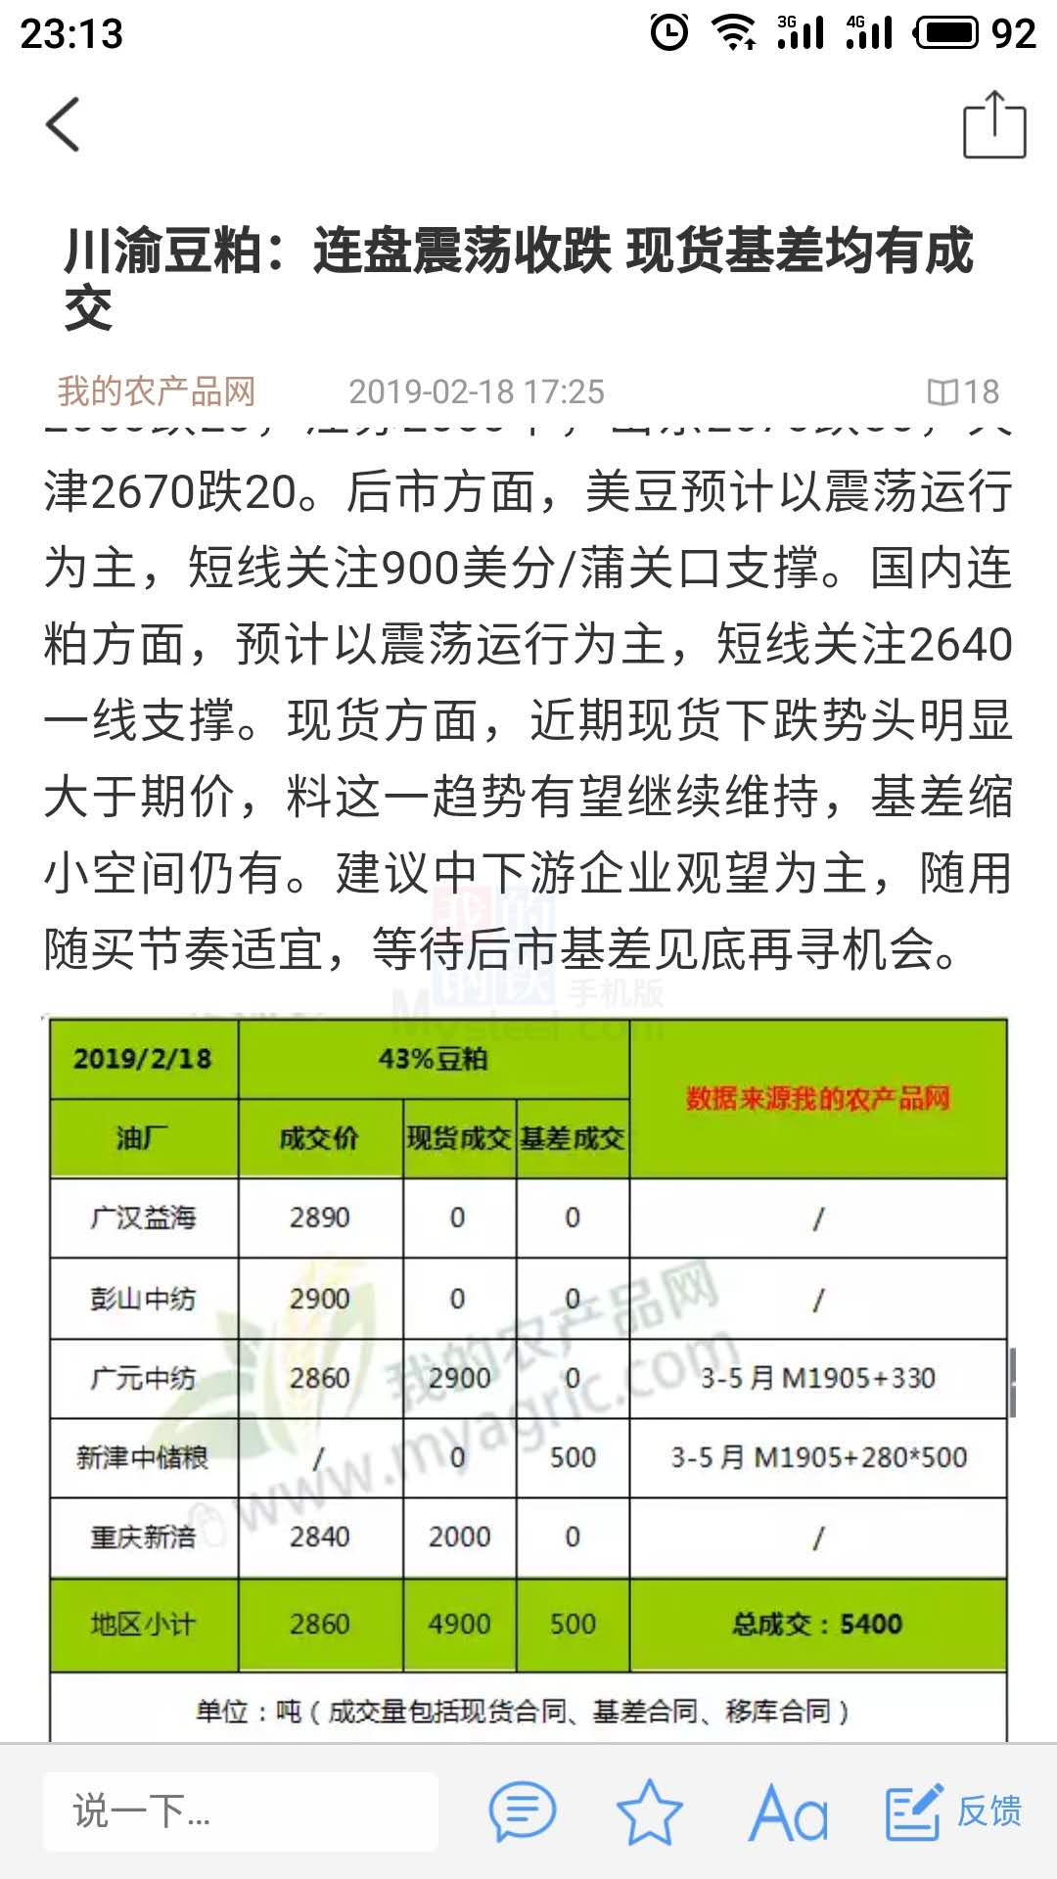

总结
时间 | 市场情绪 |  | 外资油厂 | 内资油厂 | 民营油厂
1/7-1/11 |  | 策略 | 益海挺价； 嘉吉、邦基出货为主。 | 跟随嘉吉放低基差 |  | 日期 | M1905 | 成交量 | 现货 | 基差
 |  | 成交情况 | 以现货基差成交为主，主要成交地区： 华北＞华东＞广东 | 中储粮和九三以现货基差成交为主； 中粮少量成交（广东） |  | 2019-01-02 | 2646 | 31.46 | 31.46 | 0
1/7-1/12 |  |  |  |  |  | 2019-01-03 | 2661 | 18.16 | 18.16 | 0
 |  |  |  |  |  | 2019-01-04 | 2698 | 24.99 | 24.59 | 0.4
 |  |  |  |  |  | 2019-01-07 | 2697 | 21.86 | 21.86 | 0
 |  |  |  |  |  | 2019-01-08 | 2677 | 14.48 | 14.48 | 0
 |  |  |  |  |  | 2019-01-09 | 2674 | 13.21 | 12.91 | 0.3
 |  |  |  |  |  | 2019-01-10 | 2670 | 12.52 | 12.52 | 0
主力价格是市场成交
 |  |  |  |  |  | 2019-01-11 | 2628 | 10.71 | 10.41 | 0.3
 |  |  |  |  |  | 2019-01-14 | 2566 | 9.52 | 8.76 | 0.76
 |  |  |  |  |  | 2019-01-15 | 2577 | 21.17 | 17.67 | 3.5
 |  |  |  |  |  | 2019-01-16 | 2535 | 11.7 | 6.3 | 5.4
 |  |  |  |  |  | 2019-01-17 | 2538 | 17.36 | 9.26 | 8.1
 |  |  |  |  |  | 2019-01-18 | 2560 | 14.35 | 14.05 | 0.3
 |  |  |  |  |  | 2019-01-21 | 2585 | 25.811 | 24.211 | 1.6
 |  |  |  |  |  | 2019-01-22 | 2580 | 9.17 | 8.58 | 0.59
 |  |  |  |  |  | 2019-01-23 | 2585 | 13.05 | 11.55 | 1.5
 |  |  |  |  |  | 2019-01-24 | 2599 | 43.44 | 13.54 | 29.9
 |  |  |  |  |  | 2019-01-25 | 2586 | 11.21 | 7.51 | 3.7
 |  |  |  |  |  | 2019-01-28 | 2582 | 25.15 | 9.5 | 15.65
 |  |  |  |  |  | 2019-01-29 | 2560 | 11.06 | 1.66 | 9.4
 |  |  |  |  |  | 2019-01-30 | 2552 | 4.51 | 2.13 | 2.38
 |  |  |  |  |  | 2019-01-31 | 2589 | 3.88 | 2.14 | 1.74

